04

04
HORÁRIO EFETIVO (INÍCIO - FIM) |  | 10:00 a 16:00
LOCALIZAÇÃO RESUMIDA |  | RIO GRANDE DO SUL
PROBLEMA (duração)
OBSERVAÇÃO |  | EM DESLOCAMENTO NO COMEÇO DO EXPEDIENTE
CONDIÇÕES METEOROLÓGICAS | MANHÃ | LIMPO
 | TARDE | LIMPO
 |  | [
ACOMPANHAMENTO CLIMÁTICO
8:00:00 |  |  | 9:00:00

10:00:00 |  |  | 11:00:00
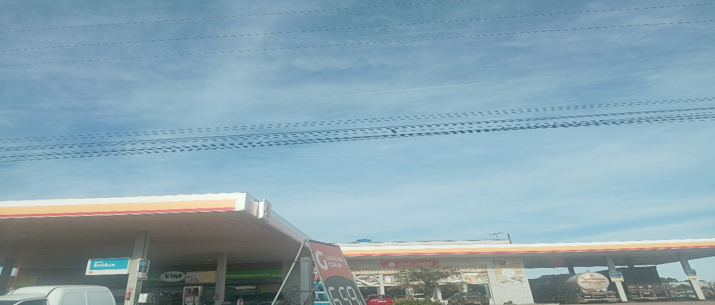 |  |  | 

12:00:00 |  |  | 13:00:00
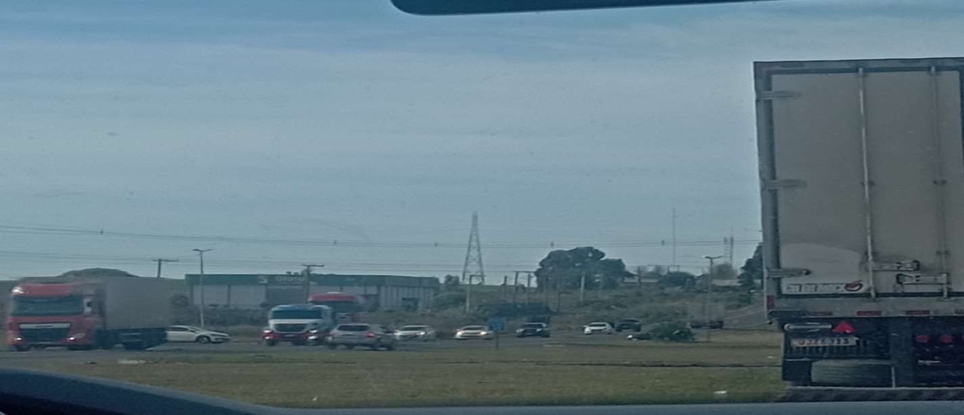 |  |  | 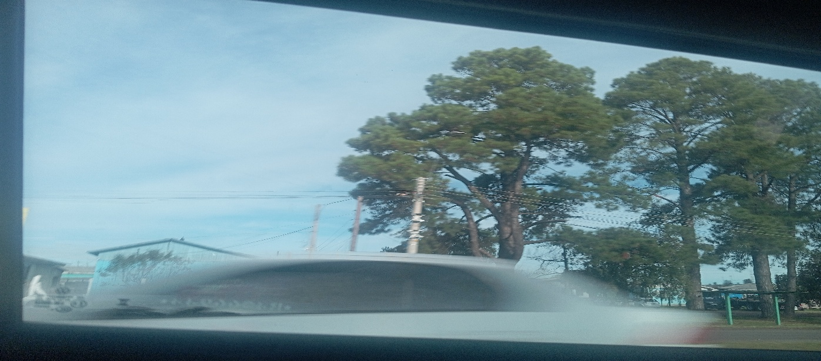

14:00:00 |  |  | 15:00:00
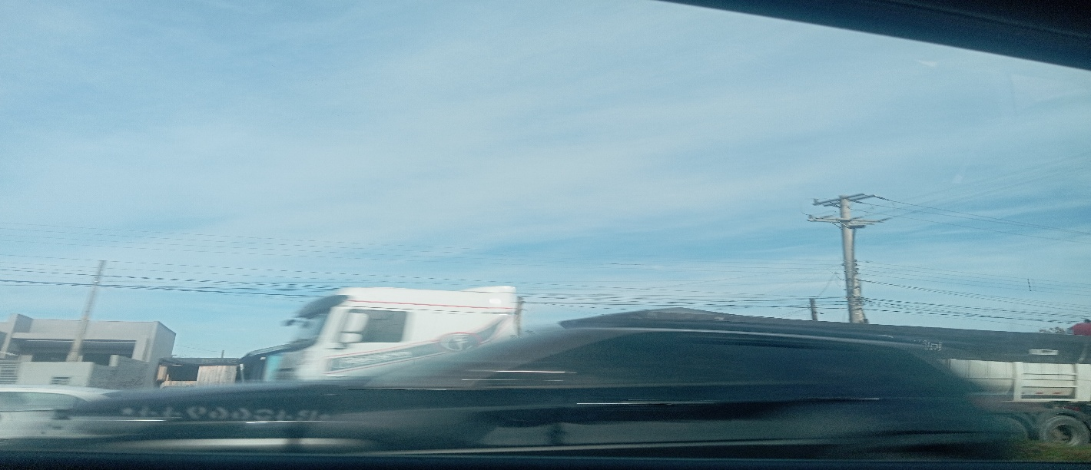 |  |  | 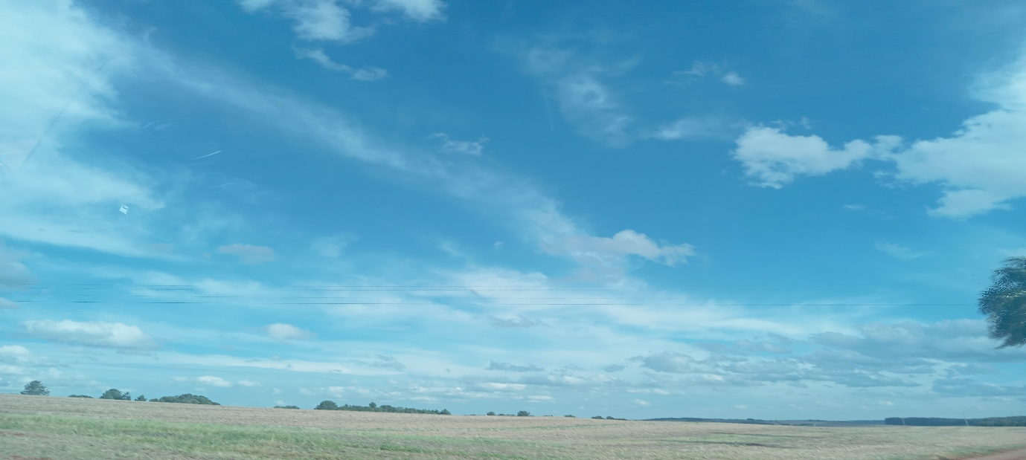

16:00:00 |  |  | 17:00

06
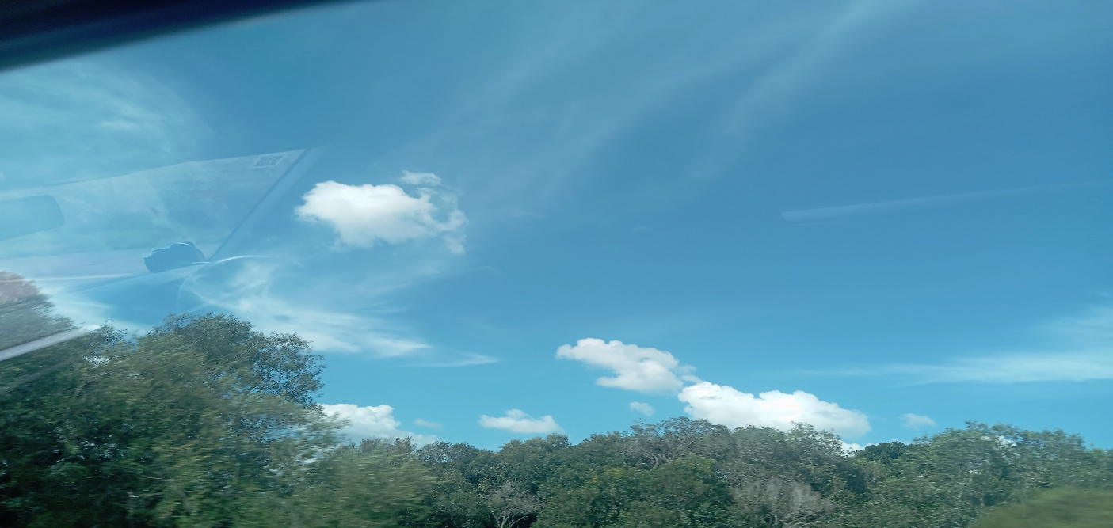
1
HORÁRIO EFETIVO (INÍCIO - FIM) |  | 09:00 a 16:00
LOCALIZAÇÃO RESUMIDA |  | RIO GRANDE DO SUL
PROBLEMA (duração)
OBSERVAÇÃO
CONDIÇÕES METEOROLÓGICAS | MANHÃ | LIMPO
 | TARDE | LIMPO
 |  | [
ACOMPANHAMENTO CLIMÁTICO
8:00:00 |  |  | 9:00:00
 |  |  | 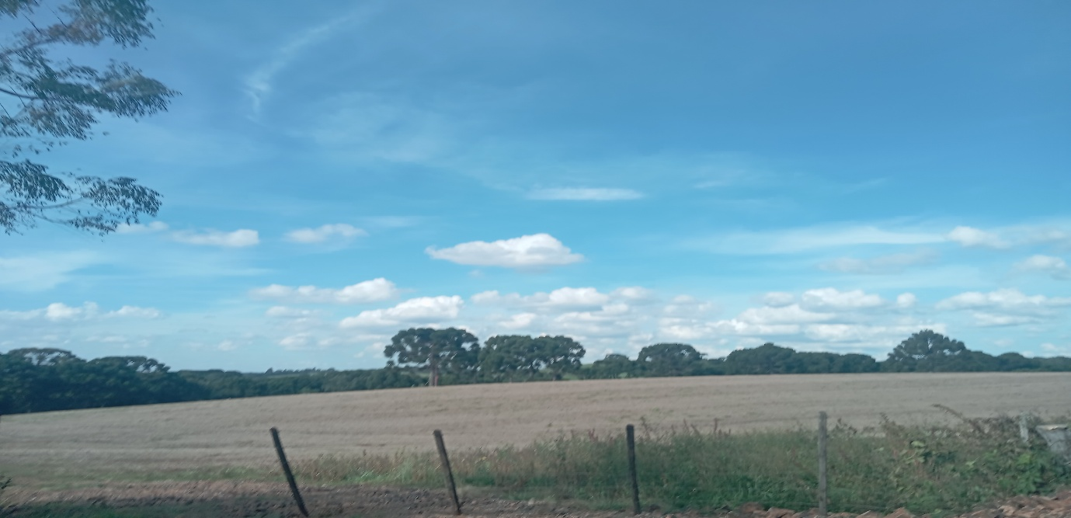


10:00:00 |  |  | 11:00:00
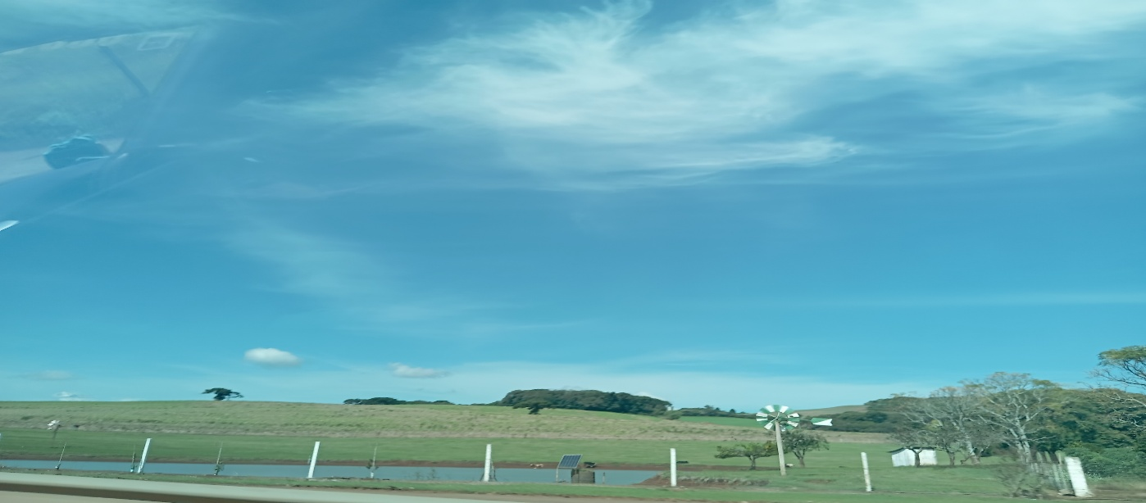

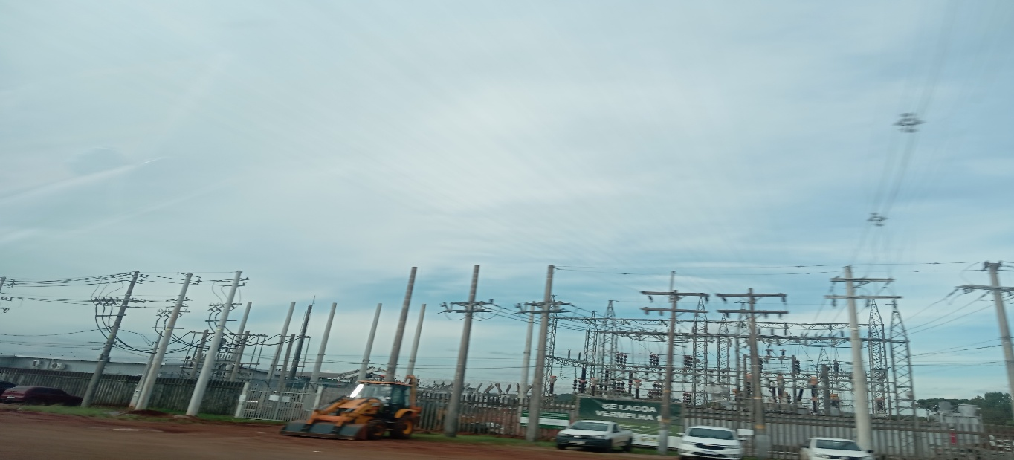
12:00:00 |  |  | 13:00:00
 |  |  | 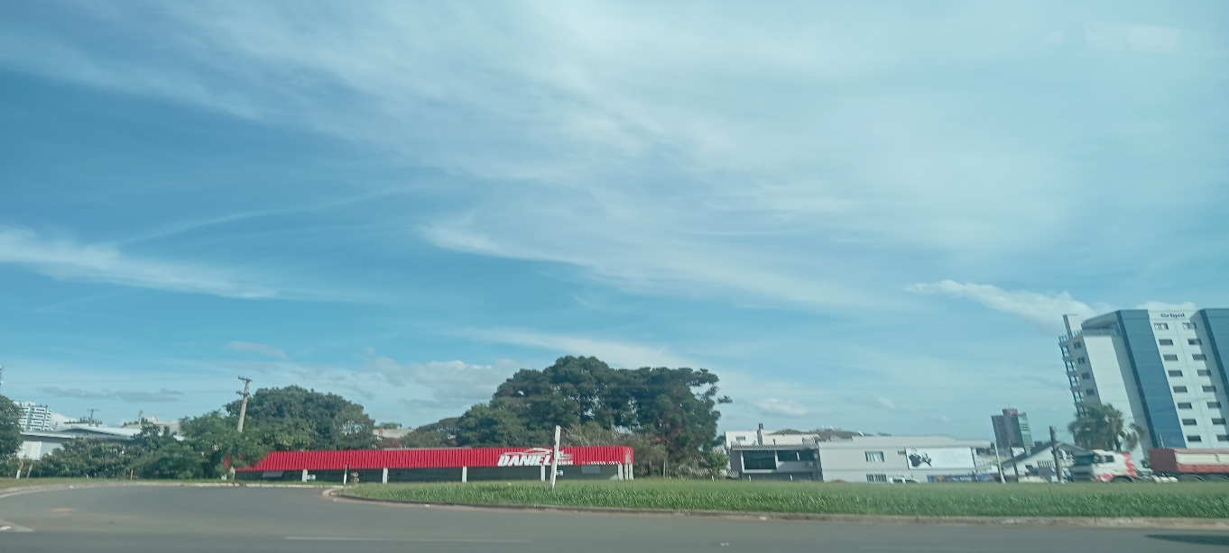

14:00:00 |  |  | 15:00:00
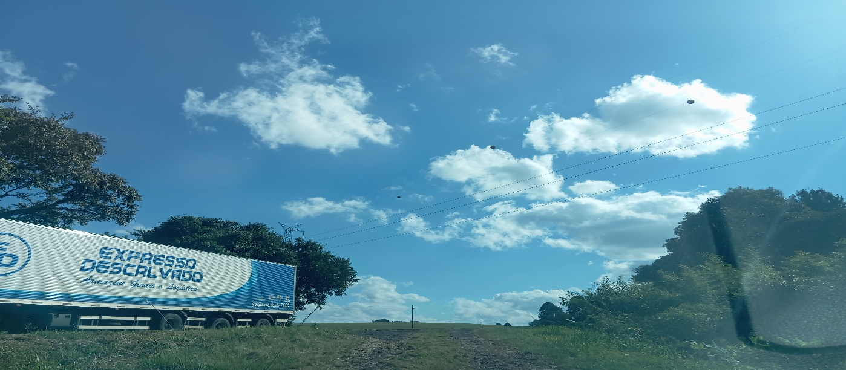 |  |  | 

16:00:00 |  |  | 17:00

14
1
HORÁRIO EFETIVO (INÍCIO - FIM) |  | 08:00 a 14:00
LOCALIZAÇÃO RESUMIDA |  | RIO GRANDE DO SUL
PROBLEMA (duração)
OBSERVAÇÃO
CONDIÇÕES METEOROLÓGICAS | MANHÃ | LIMPO
 | TARDE | LIMPO
 |  | [
ACOMPANHAMENTO CLIMÁTICO
8:00:00 |  |  | 9:00:00
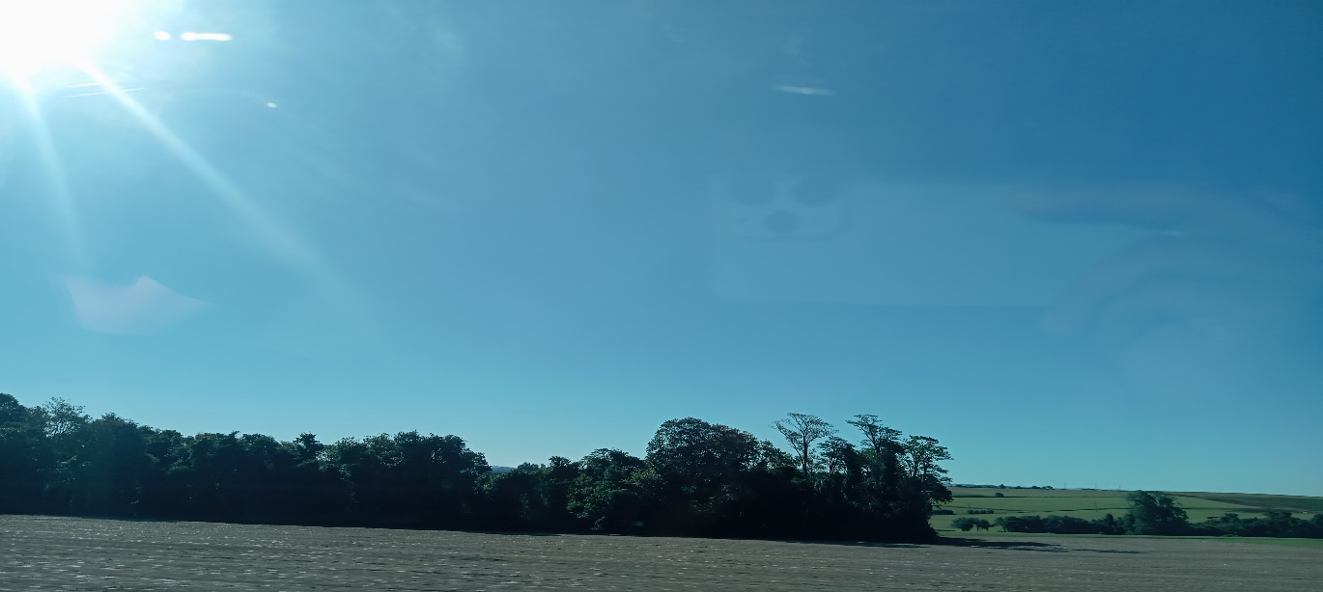 |  |  | 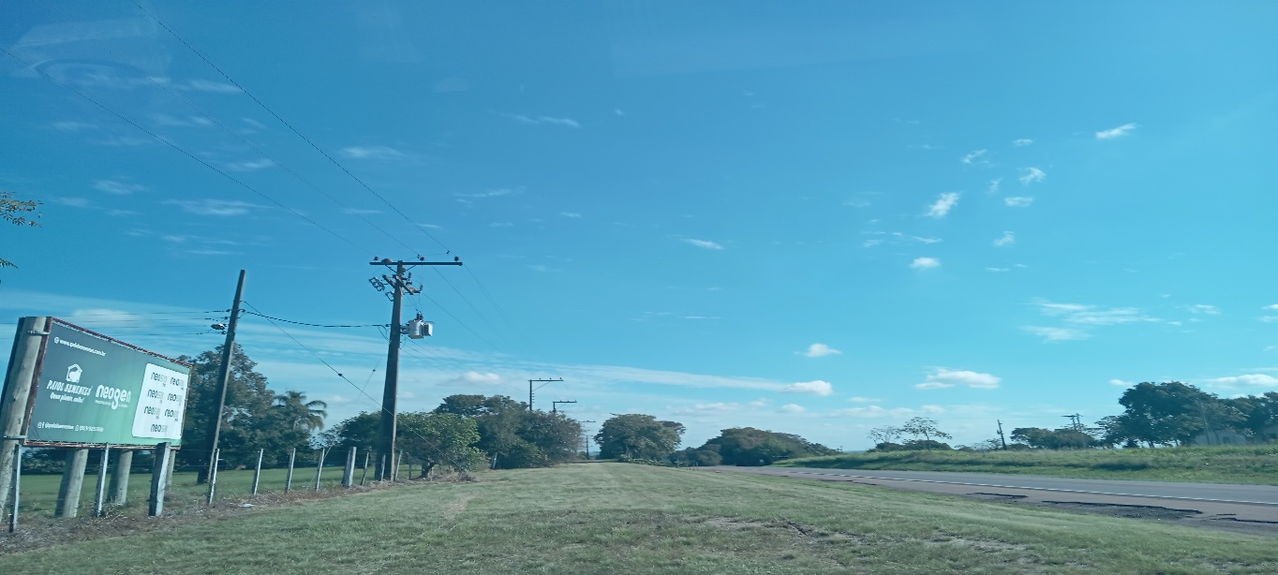

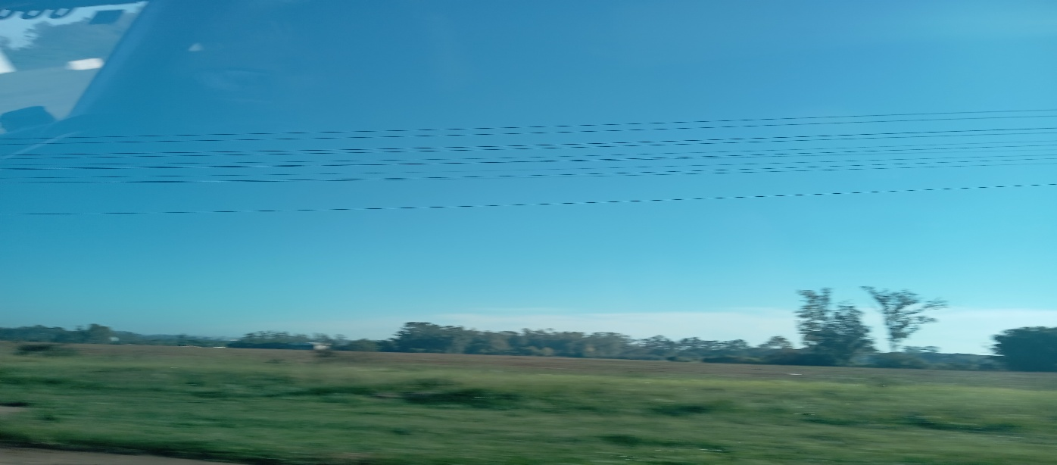
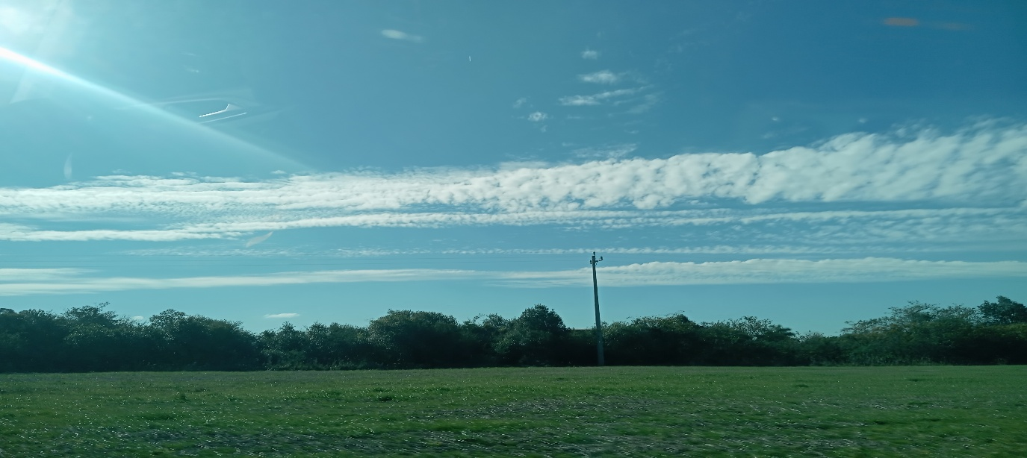
10:00:00 |  |  | 11:00:00

12:00:00 |  |  | 13:00:00
 |  |  | 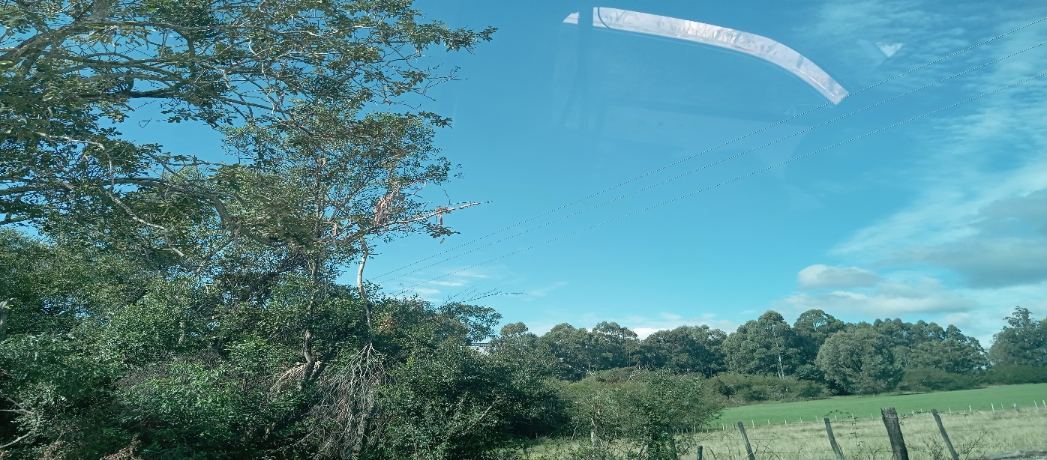

14:00:00 |  |  | 15:00:00


16:00:00 |  |  | 17:00

